Px por Edad y Sexo
 | SERVICIO NACIONAL DE SALUD
 | PACIENTES POR GRUPOS ETARIOS Y SEXO
 | Fecha Actualización: 31/10/2020

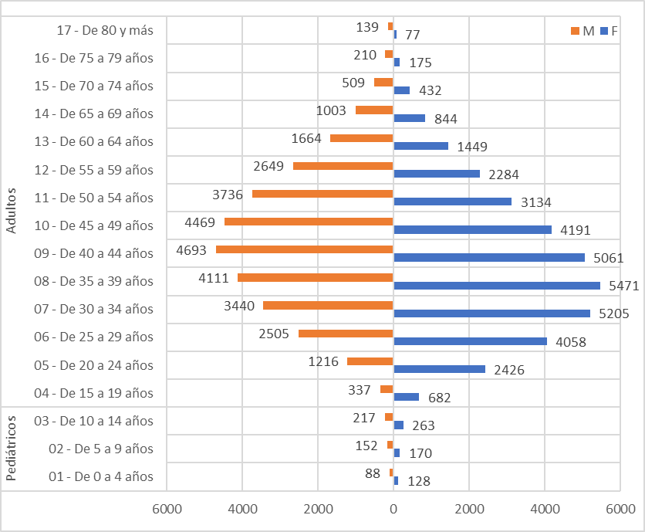
Conteo |  | Sexo
Servicio | Grupos etarios | F | M
Pediátricos | 01 - De 0 a 4 años | 128 | 88
 | 02 - De 5 a 9 años | 170 | 152
 | 03 - De 10 a 14 años | 263 | 217
Total Pediátricos |  | 561 | 457

Adultos | 04 - De 15 a 19 años | 682 | 337
 | 05 - De 20 a 24 años | 2426 | 1216
 | 06 - De 25 a 29 años | 4058 | 2505
 | 07 - De 30 a 34 años | 5205 | 3440
 | 08 - De 35 a 39 años | 5471 | 4111
 | 09 - De 40 a 44 años | 5061 | 4693
 | 10 - De 45 a 49 años | 4191 | 4469
 | 11 - De 50 a 54 años | 3134 | 3736
 | 12 - De 55 a 59 años | 2284 | 2649
 | 13 - De 60 a 64 años | 1449 | 1664
 | 14 - De 65 a 69 años | 844 | 1003
 | 15 - De 70 a 74 años | 432 | 509
 | 16 - De 75 a 79 años | 175 | 210
 | 17 - De 80 y más | 77 | 139
Total Adultos |  | 35489 | 30681

